Raja-arvot
ELÄINSUOJELUN VALVONTAKRITEEREJÄ - KOIRANJALOSTUS
Esitettyjä kriteerejä voidaan soveltaa myös muihin vastaaviin sairauksiin, oireisiin tai piirteisiin. Kriteerit eivät koske trauman aiheuttamia sairauksia, oireita ja piirteitä.
Sairaus, vika, ominaisuus tai toimenpide | Lisätietoa ks. selvityksen kohta/luku | Jalostuskielto siirtymäkaudella (esim. 5 v) | Jalostuskielto siirtymäkauden jälkeen | Muuta huomioitavaa
YLEISET
Tehty kirurginen toimenpide rakenteellisen vian tai heikkoudenvuoksi tai todettu selkeä tarve tällaiseen toimenpiteeseen (tarkempi määrittely myöhemmin) | II. Luku 6, Taulukko 2 sekä luku 8.1 | x | x
Tarve jatkuvaan tai toistuvaan lääkitykseen tai siihen verrattava erikoisruokavalio perinnöllisen sairauden, vian tai käyttäytymishäiriön vuoksi | III. 6.2.1 | x | x
*Kuonon suhteellinen pituus (CFR) | II. Luku 7.3.1 | Ei kieltoa, mutta jos alle 0,33, oltava ennen astutusta eläinlääkärin lausunto tähdellä (*) merkityistä kohdista | <0,33

*HENGITYS JA LÄMMÖNSÄÄTELY | II. Luvut 7.2.1 ja 7.3.1
Selvästi havaittavia merkkejä hengitystieoireyhtymästä, esim. selkeästi voimistuneet, epänormaalit ylähengitysäänet hereillä levossa |  | x | x
Muita selkeitä merkkejä hengitysvaikeuksista (esim. sinertymistä, pyörtymistä, kroonisia ruuansulatuskanavan oireita) |  | x | x
*Riskiryhmään kuuluvat koirat: ennen astutusta pentueen isälle ja emälle tehty kävelytestaus tai vastaava rasitustesti |  | Hylätty | Hylätty | Testauksen alaikäraja 18 kk. Alle 3-vuotiaana suoritettu testaus on voimassa 24 kk.
*Koiran oma BOAS-luokka |  | 3 | 2-3
*Yhdistelmän BOAS-luokat |  | Ks. Kuva 1 | Kiristetään tarvittaessa
Kuva 1. Sallitut yhdistelmät vihreällä ja kielletyt raidoitetulla punaisella. |  | 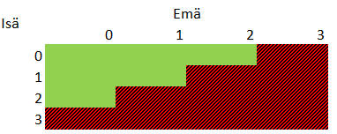
*Sierainten ahtauma |  | 3 | 2-3
*Yhdistelmän sierainten ahtauma |  | Ks. Kuva 2 | Kiristetään tarvittaessa
Kuva 2. Sallitut yhdistelmät vihreällä ja kielletyt raidoitetulla punaisella. Oranssi (2+2) sallitaan, jos yhdistelmän molempien koirien BOAS-luokka on 0. |  | 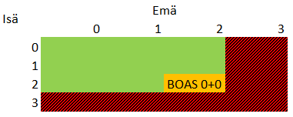

TUKI- JA LIIKUNTAELIMISTÖ | II. Luvut 7.2.3 ja 7.3.2
Selviä rakenteesta johtuvia kipuja ja/tai liikkumisvaikeuksia |  | x | x
Muita merkittäviä, perinnölliseksi katsottavia luusto- tai niveloireita | II. Luku 6, Taulukko 2 sekä Luku 8.1 | x | x
Tiukasti peräaukon ympärille tai sisäänpäin kiertyvä, ulostamista vaikeuttava häntä |  | x | x
Riskiryhmään kuuluvat koirat: ennen astutusta pentueen isälle ja emälle tehty tutkimus/mittaus |  | Ks. Kuva 3 (vasen) | Ks. Kuva 3 (oikea)
Kuva 3. Sallitut yhdistelmät vihreällä, kielletyt raidoitetulla punaisella. Oranssia (lievä+lievä) ei suositella. Vasemmalla siirtymäkauden krIteerit ja oikealla kriteerit siirtymäkauden jälkeen.
Kromosomin 12 FGF4-retrogeeniin eli kondrodystrofiaan liittyvät röntgentulokset, sarake C: sallitut yhdistelmät vihreällä, kielletyt raidoitetulla punaisella. Oranssia ei suositella. Hermosto-oireet, ks. sarake A, rivi 63. | III. Luvut 5.5 ja 6.2.7 | 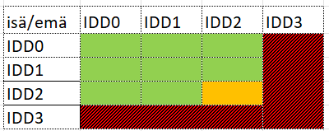 | kriteeri kiristyy tarvittaessa siirtymäajan jälkeen | Riskiroduilta ja -koiratyypeiltä vaaditaan dna-testitulos kromosomin 12 FGF4-retrogeenistä tai IDD-röntgenlausunto. Retrogeenin kantajilta (1 tai 2 kopiota) vaaditaan röntgenlausunto. Koiran iän tulee röntgenkuvaushetkellä olla 24-48 kk.
Kasvulevyjen ennenaikaisesta sulkeutumisesta johtuva vakava-asteinen tai oireita aiheuttava raajojen kiertyminen ja/tai taipuminen. Sarake C: inkongruenssi-röntgentulosten osalta sallitut yhdistelmät vihreällä, kielletyt raidoitetulla punaisella. Oranssia ei suositella. | III. Luvut 5.5 ja 6.2.7 | 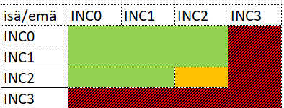 | kriteeri kiristyy tarvittaessa siirtymäajan jälkeen | Alaikäraja röntgenkuvaushetkellä on 12 kk.
Polvilumpion sijoiltaanmeno: altistava, lähes suora (180 astetta) polvikulma. Sarake C: Putnam-asteikon osalta sallitut yhdistelmät vihreällä, kielletyt raidoitetulla punaisella. Oranssia ei suositella. | III. Luvut 5.6 ja 6.2.7 | 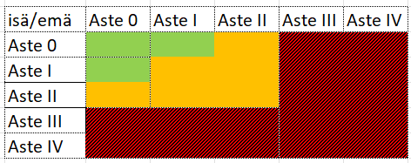 | kriteeri kiristyy tarvittaessa siirtymäajan jälkeen | Alle 3-vuotiaalle koiralle tehty tutkimus on voimassa 2 vuotta. 3-vuotiaalle tai vanhemmalle koiralle tehty tutkimus on lopullinen. Riskirotujen ja -koiratyyppien yksilöitä suositellaan käytettävän jalostukseen vasta 3 v iästä lähtien.
Kirurgisesti hoidettu eturistisidevaurio tai tällaisen hoidon tarve | III. Luvut 5.6 ja 6.2.7 | x | x
Osteokondroosi | III. Luvut 5.7 ja 6.2.7 | x | x | Alaikäraja röntgenkuvaushetkellä on 12 kk.

*HAMPAISTO JA SUU | II. Luvut 7.2.4 ja 7.3.3
Kallon/leuan rakenteesta ja/tai hampaistosta johtuvat merkittävät oireet, esim. selvästi havaittavia kipuja/syömisvaikeuksia, leukaluun murtuma |  | x | x
*Hampaiden asentovirhe, jossa hampailla on epänormaali kontakti pehmytkudoksiin tai toisiin hampaisiin; esim. ikeniä vahingoittavat hampaat, kitalakeen painuvat kulmahampaat |  | x | x
*Selvästi havaittava hampaiden mahtumisongelma liittyen lyhyeen leukaan, hampaat kiertyneet ja/tai siirtyneet paikaltaan |  | x | x
*Leuat eivät sulkeudu normaalisti, leukojen voimakas epäsuhta |  | x | x
Veltto, halvaantunut kieli |  | x | x
Hampaiden väliin kiertynyt alahuuli, joka haittaa purentaa |  | x | x
Muita merkittäviä, perinnölliseksi katsottavia suun ja hampaiston oireita tai sairauksia | II. Luku 6, Taulukko 2 sekä Luku 8.1 | x | x

*SILMÄT JA SILMÄNYMPÄRYSKUDOKSET | II. Luvut 7.2.5 ja 7.3.4
*Ärsytyksestä, kuivasilmäisyydestä ja/tai kivusta kertovia merkittäviä silmäoireita, esim. sarveiskalvon hankautumista aiheuttavia ylimääräisiä ripsiä tai luomenkiertymiä |  | x | x
*Silmiin osuva tai silmät peittävä ihopoimu |  | x | x
*Kirsun peittävä nenäpoimu |  | x | x
*Silmäluomien sulkeutuminen |  | Epätäydellinen | Epätäydellinen
*Luomirefleksit |  | Puutteelliset | Puutteelliset
*Silmän valkuaiset näkyvissä koiran katsoessa suoraan eteenpäin |  | Kahdessa tai useammassa neljänneksessä | Muualla kuin silmän ulkosivulla ja enemmän kuin minimaalisesti
Silmämuna on aiemmin tullut ulos kuopastaan |  | x | x
Sokeus nartulla |  | x | x
Perinnöllinen sokeus uroksella |  | x | x | Muusta kuin perinnöllisestä syystä johtuvasta sokeutumisesta oltava eläinlääkärinlausunto tai hoitokertomus
Todettu merkittävää hyvinvointihaittaa aiheuttava perinnölliseksi katsottava silmäsairaus, esim. PRA tai linssiluksaatio | II. Luku 6, Taulukko 2 sekä Luku 8.1 | x | x
Riskiryhmään kuuluvat koirat: ennen astutusta pentueen isälle ja emälle tehty tutkimus/mittaus, esim. luomenkiertymät |  | Ks. Kuva 4 (vasen) | Ks. Kuva 4 (oikea)
Kuva 4. Sallitut yhdistelmät vihreällä ja kielletyt raidoitetulla punaisella.

*IHO | II. Luvut 7.2.6 ja 7.3.5
Atooppinen ihottuma | III. Luvut 5.2 ja 6.2.4 | x | x
*Säännöllisesti toistuvia tai kroonisia ihotulehduksia, esim. korvatulehdukset, furunkuloosi, pododermatiitti |  | x | x | Tarvittaessa eläinlääkärintarkastus ennen astutusta
*Havaittavissa hoitoa vaativa ihottuma poimuissa (esim. häntä, nenä, huulet, peräaukko, vulva) |  | x | x
*Liian runsas iho tai ihopoimuja, jotka voivat aiheuttaa silmä-, korva- tai iho-ongelmia; esim. syvät ihopoimut, jotka eivät tuuletu tai iho, joka peittää silmät |  | x | x
*Häntä painaa hännän tyveä aiheuttaen vaikeasti hoidettavan ahtauman ja/tai ongelmia ulostamisessa |  | x | x

HERMOSTO | II. Luvut 7.2.7 ja 7.3.6
Koiralla on todettu halvaus/välilevytyrä |  | x | x
Synnynnäinen kuurous (kumpikaan korva ei kuule) |  | x | x
Selvästi havaittavia syringomyelian oireita | II. Luku 9.2.7 | x | x
Riskiryhmään kuuluvat koirat: ennen astutusta pentueen isälle ja emälle tehty tutkimus/mittaus, syringomyelia |  | ks. Kuva 5 | ks. Kuva 5 | Tutkimuksen alaikäraja 18 kk. Alle 3-vuotiaana saatu lausunto on voimassa 24 kk.
Kuva 5. Jalostusohjeet ja -rajoitukset syringomyelian välttämiseksi (British Veterinary Association, Syringomyelia Information Leaflet: https://www.bva.co.uk/canine-health-schemes/cmsm-scheme/). |  | 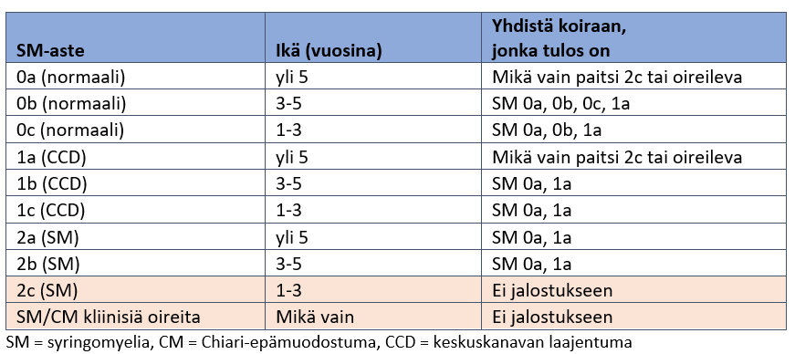
Muita merkittäviä, perinnölliseksi katsottavia hermosto-oireita | II. Luku 6, Taulukko 2 sekä Luku 8.1 | x | x

LISÄÄNTYMINEN JA LISÄÄNTYMISKYKY | II. Luvut 7.2.8 ja 7.3.7
Vika, sairaus tai ominaisuus, joka estää luonnollisen lisääntymisen; esim.oma/jälkeläisten ruumiinrakenne tai emättimen väliseinä, jonka poistaminen vaatisi kirurgisen toimenpiteen |  | x (myös keinosiemennys kielletty) | x (myös keinosiemennys kielletty)
Vika, sairaus tai ominaisuus, jota lisääntyminen pahentaa tai jonka kliinisten oireiden puhkeamisen lisääntyminen voi aiheuttaa |  | x (myös keinosiemennys kielletty) | x (myös keinosiemennys kielletty)
Narttu ei ole riittävän hyväkuntoinen pennutukseen |  | x | x
Astutus pakottamalla |  | x | x
Keisarileikkaus, lukumäärä |  | Jos tehty aiemmin kaksi | Jos tehty aiemmin kaksi

GEENIMUUNNOKSET (jalostuskiellot sarakkeissa C ja D) | II. Luku 6, Taulukko 2 sekä Luku 8, 8.1
T/T-Box, lyhyt tai töpö häntä | III. Luvut 5.9 ja 6.2.9 | Kantajia ei saa parittaa keskenään | Kantajia ei saa parittaa keskenään | Tarvittaessa käytettävä dna-testausta
FOXI3, vallitsevasti periytyvä karvattomuus, ektodermaalinen dysplasia | III. Luvut 5.9 ja 6.2.9 | Kantajia ei saa parittaa keskenään | Kantajia ei saa parittaa keskenään | 1) Suu ja hampaisto: eläinlääkärinlausunto, jossa todetaan jalostuskriteerien (rivit 32-39) täyttyvän. 2) Jalostukseen saa käyttää vain koiria, joilla on terve iho.
HAS2, äärimmäinen ihon poimuisuus sekä shar pein autoinflammatorinen oireyhtymä SPAID | III. Luvut 5.9 ja 6.2.9 | Homotsygoottisia koiria ei saa tuottaa | Homotsygoottisia koiria ei saa tuottaa
MTBP, shar pein autoinflammatorinen oireyhtymä SPAID | III. Luvut 5.9 ja 6.2.9 | Homotsygoottisia koiria ei saa tuottaa | Homotsygoottisia koiria ei saa tuottaa
FGF3-, FGF4-, FGF19- ja ORAOV1-geenien kahdentuma, selän vastakarvapiirto eli harja | III. Luvut 5.9 ja 6.2.9 | Dermoid sinus -koiria ei saa käyttää jalostukseen. Homotsygoottisia koiria ei saa parittaa keskenään. | Dermoid sinus -koiria ei saa käyttää jalostukseen. Homotsygoottisia koiria ei saa parittaa keskenään.
SINE-insertio PMEL17-geenissä, turkin merlekuviointi | III. Luvut 5.9 ja 6.2.9 | Riskigenotyyppien esiintyminen jälkeläisillä estettävä | Riskigenotyyppien esiintyminen jälkeläisillä estettävä | Tarvittaessa käytettävä dna-testausta
PSMB7, turkin harlekiinikuviointi | III. Luvut 5.9 ja 6.2.9 | Kantajia ei saa parittaa keskenään | Kantajia ei saa parittaa keskenään
MITF, valkoiseen väriin liittyvä kuurous | III. Luvut 5.9 ja 6.2.9 | Jalostukseen ei saa käyttää koiraa, joka on synnynnäisesti molemmin puolin kuuro | Jalostukseen ei saa käyttää koiraa, joka on synnynnäisesti molemmin puolin kuuro | Tarvittaessa BAER-kuulotestaus ennen jalostuskäyttöä. Laajaa pään alueen valkoisuutta tulee välttää jalostuksessa.

SUKUSIITOS
Koiran parittaminen isänsä, emänsä, isoisänsä, isoemänsä, setänsä, enonsa tai tätinsä kanssa | III. Luku 4. ja 6.2.2 | x | x
Täyssisar- ja puolisisarparitukset | III. Luku 4. ja 6.2.2 | x | x

KÄYTTÄYTYMISHÄIRIÖT
Käyttäytymishäiriö, joka johtuu perinnöllisestä sairaudesta (esim. kroonista kipua tai kutinaa aiheuttavat sairaudet ja epilepsia) | III. Luku 5.1.5 ja 6.2.3 | x | x
Jokapäiväisissä tilanteissa (usein tai aina) esiintyvä liiallinen, toimintakykyä merkittävästi haittaava epävarmuus tai pelko | III. Luku 5.1.1 ja 6.2.3 | x | x
Liiallinen aggressiivisuus provosoimattomissa tilanteissa usein tai aina | III. Luku 5.1.2 ja 6.2.3 | x | x
Epänormaali toistuva käyttäytyminen (pakko-oireilu ja/tai stereotyyppinen käytös), joka on vakavaa | III. Luku 5.1.3 ja 6.2.3 | x | x

SYDÄNSAIRAUDET
Synnynnäinen sydänvika (kehityshäiriö) | III. 5.3 ja 6.2.5 | x | x | Sydäntutkimuksen alaikäraja riskiroduissa ja -koiratyypeissä on 12 kk. Pelkkä auskultaatiotulos on voimassa 24 kk. Ultraäänitutkimuksen tulos on lopullinen.
Sydämen rappeumasairaus | III. 5.3 ja 6.2.5 | x | x | Sydäntutkimuksen alaikäraja riskiroduissa ja -koiratyypeissä on 24 kk. Tutkimustulos on voimassa 12 kk.

AUTOIMMUUNITAUTI | III. 4.2 | x | x

